記入例
組合員・被扶養者関係様式第７号 |  |  |  |  |  |  |  |  |  |  |  |  |  |  |  |  |  |  |  |  |  |  |  |  |  | 提出書類ﾁｪｯｸﾘｽﾄ番号
 |  |  |  | 年 金 加 入 期 間 等 報 告 書 |  |  |  |  |  |  |  |  |  |  |  |  |  |  |  |  |  |  |  |  |  | 1

該当する提出書類チェックリストの番号を記入してください。
例）１：採用、２：転入 など
一般組合員（任期の定めのない常勤職員、暫定再任用職員（ﾌﾙﾀｲﾑ）、任期付職員（ﾌﾙﾀｲﾑ）、会計年度任用職員（ﾌﾙﾀｲﾑ・任用13月以降））は提出が必要です。短期組合員は提出不要です。また、過去に公務員の期間がある年金受給者は「年金受給権者再就職届書」及び「年金証書（原本）」（公立学校共済組合の老齢厚生年金受給者が公立学校共済組合に再就職した場合は、年金証書の添付は省略可）を併せて提出してください。

組合員番号 |  |  | 00123456 |  |  |  |  |  |  |  |  |  |  | 所属所コード |  |  |  |  |  | 0000789101
フリガナ |  |  | コウリツ タロウ |  |  |  |  |  |  |  |  |  |  | 所 属 所 名 |  |  |  |  |  | 静岡市立追手町小学校
組合員氏名 |  |  | 公立 太郎
20歳の誕生日の前日
生年月日 |  |  | 平成 |  | ○○ |  | 年 | 5 |  | 月 | 8 |  | 日 | 基 礎 年 金 番 号 |  |  |  |  |  | 9876 |  |  |  | － | 543210
年 金 加 入 期 間 | 年金制度 |  |  |  |  |  |  | 資格取得年月日 |  |  |  |  |  |  |  | 資格喪失年月日 |  |  |  |  |  |  | 勤務先等 |  |  |  | 備 考
 | ア 国民年金 |  |  |  |  |  |  | 平成 |  | ○ | 年 | 5 | 月 | 7 | 日 | 平成 | ○ | 年 | 4 | 月 | 1 | 日 | 学 生 |  |  |  | 保険料 猶予
 | イ 厚生年金（一般）
 | ウ 厚生年金（国家公務員共済）
 | エ 厚生年金（地方公務員共済）
 | オ 厚生年金（私学共済）
 | カ その他
 | ア 国民年金 |  |  |  |  |  |  | 平成 |  | ○ | 年 | 4 | 月 | 1 | 日 | 平成 | ○ | 年 | 4 | 月 | 1 | 日 | ○○産業株式会社
 | イ 厚生年金（一般）
 | ウ 厚生年金（国家公務員共済）
 | エ 厚生年金（地方公務員共済）
 | オ 厚生年金（私学共済）
 | カ その他
 | ア 国民年金 |  |  |  |  |  |  | 平成 |  | ○ | 年 | 4 | 月 | 1 | 日 | 平成 | ○ | 年 | 4 | 月 | 1 | 日 | 静岡県立○○高等学校
 | イ 厚生年金（一般）
 | ウ 厚生年金（国家公務員共済）
公務員の共済組合に加入した期間は、正確に記入願います。
記載漏れ、記載誤りがありますと、年金額に影響がありますので、注意してください。
 | エ 厚生年金（地方公務員共済）
 | オ 厚生年金（私学共済）
 | カ その他
 | ア 国民年金 |  |  |  |  |  |  | 平成 |  | ○ | 年 | 4 | 月 | 1 | 日 | 令和 | ○ | 年 | 4 | 月 | 1 | 日 | 静岡県立○○高等学校 |  |  |  | 非常勤
 | イ 厚生年金（一般）
 | ウ 厚生年金（国家公務員共済）
 | エ 厚生年金（地方公務員共済）
 | オ 厚生年金（私学共済）
 | カ その他
 | ア 国民年金 |  |  |  |  |  |  | 令和 |  | ○ | 年 | 4 | 月 | 1 | 日 |  |  | 年 |  | 月 |  | 日 | 静岡市立追手町小学校
 | イ 厚生年金（一般）
 | ウ 厚生年金（国家公務員共済）
 | エ 厚生年金（地方公務員共済）
採用・転入により
配属された所属所名
 | オ 厚生年金（私学共済）
 | カ その他
離婚時みなし被保険者期間 |  |  |  |  |  |  |  |  |  |  | 年 |  | 月 |  | 日 |  |  | 年 |  | 月 |  | 日
被扶養配偶者みなし被保険者期間 |  |  |  |  |  |  |  |  |  |  | 年 |  | 月 |  | 日 |  |  | 年 |  | 月 |  | 日
年金未加入期間等 |  |  |  |  |  |  |  |  |  |  | 年 |  | 月 |  | 日 |  |  | 年 |  | 月 |  | 日

私の年金加入期間等について、上記のとおり報告します。
 | 公立学校共済組合静岡支部長 様
 |  |  | ○○ |  |  | ○○ |  |  | ○○ |  |  |  |  |  |  | 住 所 |  |  | 静岡市葵区追手町９番６号
 | 令和 |  |  |  | 年 |  |  | 月 |  |  | 日
 |  |  |  |  |  |  |  |  |  |  |  |  | 組合員
 |  |  |  |  |  |  |  |  |  |  |  |  |  |  |  | 氏 名 |  |  | 公立 太郎
〈 記入の際は、裏面をご覧ください 〉

1 | 「年金加入期間」欄には、共済組合の組合員となるまでの年金制度の加入期間等について、制度の種類ごとに、かつ、履歴順に次により記入してください。
 | (1) | 「年金制度」欄は、該当する年金制度に○印を付してください。なお、旧農林漁業団体職員共済組合法、旧公共企業体職員等共済組合法の適用を受けていた期間については、「その他」に○印を付すとともに、これらの法令の名称を「備考」欄に記入してください。
 | (2) | 国民年金の第１号被保険者期間がある場合は、「勤務先等」欄に、例えば、「学生」、「自営業」、「無職」等と記入してください。
 | (3) | 国民年金の第３号被保険者期間がある場合は、「勤務先等」欄に「被扶養配偶者」と記入してください。
2 | 出向等により退職することなく他の地方公共団体の職員となった場合には、その出向等の翌日をそれぞれ前の勤務先の「資格喪失年月日」欄及び後の勤務先の「資格取得年月日」欄に記入するとともに、共済組合の名称を「備考」欄に記入してください。
3 | 「離婚時みなし被保険者期間」欄には、離婚により地共済（国共済）厚生年金被保険者期間とみなされる期間を記入してください。 また、「被扶養配偶者みなし被保険者期間」欄には、被扶養配偶者であった期間が離婚により地共済（国共済）厚生年金被保険者期間とみなされる期間を記入してください。
4 | 「年金未加入期間等」欄には、20歳以上の期間のうち年金未加入期間又は国民年金の未納期間がある場合は、その期間の始期を「資格取得年月日」欄に、終期を「資格喪失年月日」欄に記入してください。また、「勤務先等」欄には、例えば、「学生」、「自営業」、「無職」等と記入してください。

（参 考）
1 | 厚生年金の被保険者は、次の４種類に区分されています。 共済組合の組合員であった期間は、②から④までの該当する区分ごとに記入してください。
 | ① 一般厚生年金被保険者 … 表面のイに該当
 |  | 次の②から④までに該当しない厚生年金保険の被保険者が該当します。
 | ② 国共済厚生年金被保険者 … 表面のウに該当
 |  | 国家公務員共済組合の組合員が該当します。
 | ③ 地共済厚生年金被保険者 … 表面のエに該当
 |  | 地方公務員共済組合の組合員が該当します。
 | ④ 私学共済厚生年金被保険者 … 表面のオに該当
 |  | 私立学校教職員共済組合制度の加入者が該当します。

2 | 厚生年金の被保険者は、次の４種類に区分されています。
 | ① 第１号被保険者
 |  | 日本国内に住所のある20歳以上60歳未満の人で、次の②及び③に該当しない方が該当します。
 | ② 第２号被保険者
 |  | 厚生年金保険の被保険者が該当します。
 | ③ 第３号被保険者
 |  | 第２号被保険者に扶養されている配偶者で、20歳以上60歳未満の人が該当します。

記入例（記載の一部を省略）
年金加入期間欄の記載を一部省略する場合

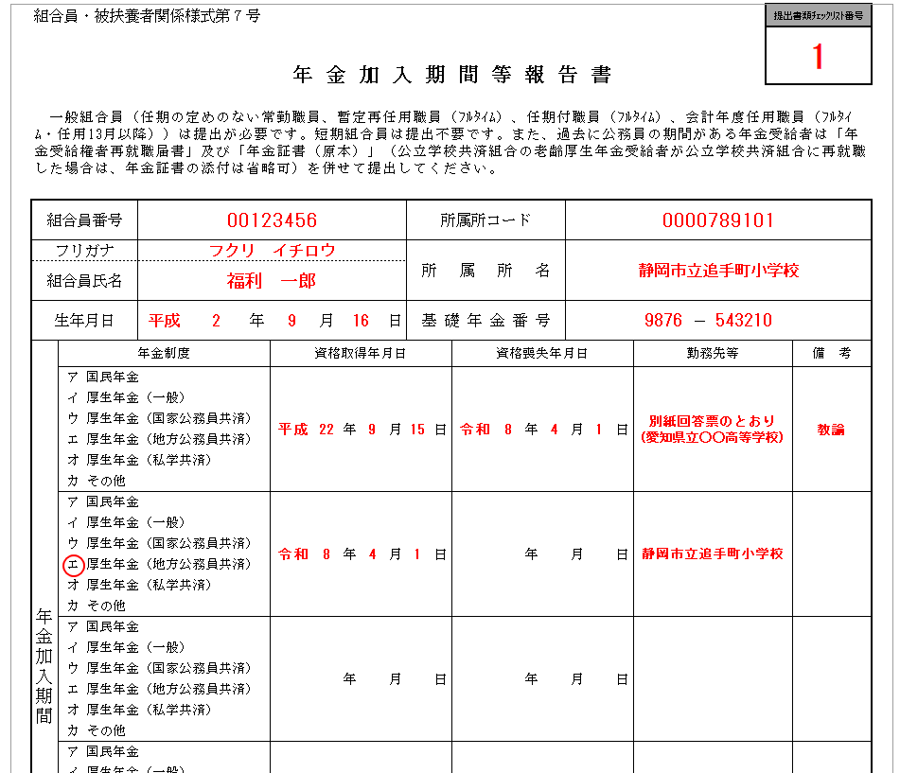
＜ねんきんネット＞
電子版「被保険者記録照会回答票」

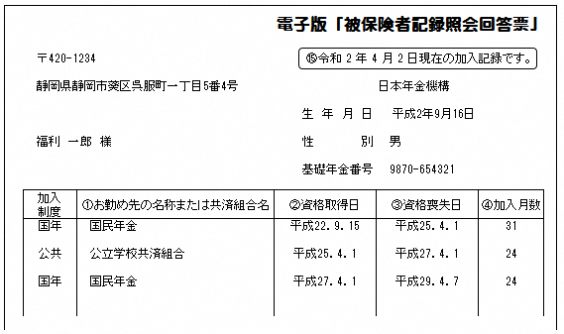

いずれかを添付

＜年金事務所＞
制度共通被保険者記録照会回答票

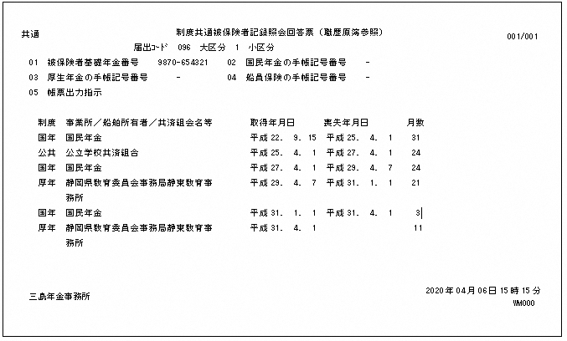

「別紙 回答票のとおり」と記載する。
※ 公務員の共済組合に加入した期間がある場合
⇒ 最終所属所名（最終勤務先）をかっこ書きで記載する。
備考欄には職名を記載する。
例） 別紙回答票のとおり（愛知県立○○高等学校）、教諭

採用・転入により配属された所属所名を記載する。

※ | ねんきんネットの電子版「被保険者記録照会回答票」は次の手順により打ち出す。
 | ① ユーザIDの取得 … 日本年金機構のホームページから「ねんきんネット」にアクセスし、ユーザIDを取得する。（登録から５日以内に日本年金機構から郵送される。）
 | ② 被保険者記録照会回答票のダウンロード … ねんきんネット→ログイン(ユーザID、パスワード入力）→通知書を確認する→電子版「被保険者記録照会回答票」ダウンロード
※ | 制度共通被保険者記録照会回答票は、年金事務所に出向き発行を依頼する。

